Протокол
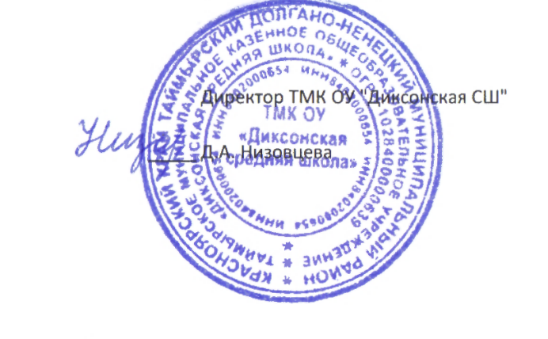
 | Регион: | Таймырский
 | Предмет: | Химия
 | Дата проведения: | 2019-10-02
 | Место проведения: | ТМКОУ "Диксонская средяя школа "
Председатель жюри: |  | Низовцева Джамиля Ахмедулловна
№ | Фамилия | Имя | Отчество | Пол | Дата рождения | ОВЗ | Наличие гражданства РФ | Уровень (класс) обучения | Тип диплома (победитель, призёр) | Балл за теорию | Балл за практику | Общий балл | % качества | Учитель-наставник (ФИО полностью)
1 | Огородник | Алексей | Александрович | м | 2005-05-12 | нет | да | 8 | участник | 5.00 | 6.00 | 11.00 | 37 | Амерханова Акзер Ильтаевна
2 | Красильникова | Анастасия | Александровна | ж | 2004-06-10 | нет | да | 9 | участник | 2.00 | 0.00 | 2.00 | 7 | Амерханова Акзер Ильтаевна
3 | Ретинская | Виктория | Ивановна | ж | 2002-05-25 | нет | да | 11 | участник | 6.00 | 5.00 | 11.00 | 34 | Амерханова Акзер Ильтаевна
4 | Красильникова | Светлана | Александровна | ж | 2002-11-07 | нет | да | 11 | участник | 3.00 | 4.00 | 7.00 | 22 | Амерханова Акзер Ильтаевна
5 | Корюкова | Анастасия | Эдуардовна | ж | 2002-09-13 | нет | да | 11 | участник | 6.00 | 0.00 | 6.00 | 19 | Амерханова Акзер Ильтаевна
6 | Низовцева | Ирина | Евгеньевна | ж | 2002-09-10 | нет | да | 11 | участник | 4.00 | 0.00 | 4.00 | 13 | Амерханова Акзер Ильтаевна

